Formato
INFORME DE AVALÚO

 |  |  |  |  |  |  | Urbano
 |  |  |  |  |  |  | Rural

 |  | FACHADA

 |  |  |  |  |  |  |  | 1````````````````````````````````````````````````````````````````````````````````````````````````````````````````````````````````````````````````````````````````````````````````````````````````````````````````````````````````````````````````````````````````````````````````````````````````````````````````````````

 |  | Solicitante
 |  | Identificacion solicitante
 |  | Sector
 |  | Dirección
 |  | Urbanización
 |  | Barrio
 |  | Municipio
 |  | Departamento
 |  | Perito
 |  | RAA
 |  | Fecha del avalúo

1 - Información General

Información del Solicitante
Nombre
Teléfono
Email
C.C / NIT
Entidad Solicitante
Proposito del Avalúo
Información del Avalúo
Tipo de Avalúo
Fecha de Avalúo
Avalúador encargado
RAA

Mapa de ubicación en sitio
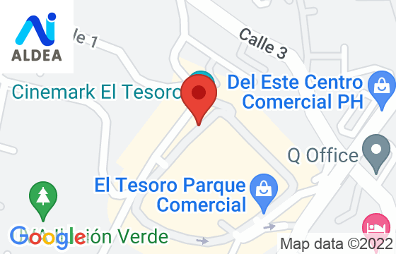
 |  | foto de google maps
 |  | o

 |  | google earth

Supuestos para el avalúo
Se presume que los datos de áreas del lote suministrados en los documentos son las correctas.
Se deja constancia que no se efectuó estudio jurídico sobre la titularidad de los inmuebles.

2 - Inmueble

Información básica de la propiedad
Coordenadas
Tipo de Inmueble
Clase
Ubicación
Uso
Categoría
Construido para uso actual
Estrato
Ocupante
Valor administración
Valor Predial

Cuadro de Áreas

 | Inmueble |  | Mat. Inmo | Área | Fuente de Información

Dependencias
Sala |  | Habitaciones |  | Alcoba servicio |  | Terraza
Comedor |  | Baños privados |  | Baño Servicio |  | Cuarto Hobbies
Estudio |  | Baños social |  | Jardin |  | Cuarto útil
Estar |  | Cocina |  | Balcón |  | Garajes

Iluminación
Ventilación

Materiales y acabados
Tipo | Estado |  | Calidad |  | Materiales
Pisos
Muros
techos
Ventanería
Baños

Descripcion del inmueble y acabados

Servicios Públicos del inmueble
Acueducto
Alcantarillado
Electricidad
Gas
Internet y TV

Informacion de la construcción
Año de construcción |  |  |  | Edad de la construcción
Estado de conservación
Estado de Construcción
Remodelaciones

Tipo de Estructura |  |  |  | Daño previo
Material estructura |  |  |  | Irregularidad Planta
Detalle Material |  |  |  | Irregularidad Altura
Fachada |  |  |  | Reparado / Repotenciado
Tipo de fachada |  |  |  | Golpeteo
Cubierta |  |  |  | Parapetos

Información urbanización

Número de pisos |  |  |  | Reglamento de propiedad
Número de aptos por piso |  |  |  | Unidad cerrada
Número de sótanos |  |  |  | Edificacion Vs Vía
Numero de torres |  |  |  | Cerca de fuentes hidricas
Total de Unidades

Planta Electrica |  |  |  | Shut de basuras
Tanque de Agua |  |  |  | sistema de Presion

Servicios comunales
Portería |  | Salon Social |  | J. Infantiles |  | Squash
Citofonía |  | Salon Juegos |  | Zonas Verdes |  | Sendero
Parq Visitas |  | Piscina |  | Gimnasio |  | # Asensores
Bicicletero |  | Zonas Humedas |  | Cancha mult

Observaciones a la construcción y estructura

3 - Aspecto Jurídico

Propietario |  |  |  | NIT/CC |  | Participación
Matriculas inmobiliarias

Fecha de expedición certificado de libertad

Escritura De Propiedad
Número |  |  |  | Notaría
Fecha |  |  |  | Ciudad

Documentos Aportados
Certificado de libertad |  |  |  | Planos
Escrituras |  |  |  | Impuesto Predial
Ficha catastral |  |  |  | Factura Administración
Normatividad |  |  |  | Factura Servicios Publicos

Linderos

 | pegar pantallazo de escritura o certificado de libertad

Observaciones
Se deja constancia que se trabaja con la información suministrada por el solicitante en cuanto a areas
Se deja constancia que no se efectuó estudio jurídico sobre la titularidad de los inmuebles.

4 - Sector

Características del sector

Uso Predominante |  | VIVIENDA |  | Salubridad
Usos complememntarios |  |  |  | Calidad del aire
Demanda/ Interes |  |  |  | Inseguridad
Legalidad del barrio |  |  |  | Ruido
Topografía |  |  |  | Manejo de Basuras
Estrato |  |  |  | Aguas Servidas

Vías de acceso y amoblamiento urbano

Tipo de vías |  |  |  | Alumbrado público
Estado de las vías |  |  |  | Ciclorutas
Andenes |  |  |  | Parques
Sardineles |  |  |  | Paraderos
Alamedas |  |  |  | Arborización
Transporte público |  |  |  | Servicios de Salud
Comercio |  |  |  | Servicios Bancarios
Recreación |  |  |  | Servicios Escolares

Servicios Públicos del Sector

Acueducto
Alcantarillado
Electricidad
Gas
Internet y TV

Condiciones del sector

Condiciones de Salubridad
Manejo de Basuras
Ruido
Aguas estancadas
Inseguridad

Observaciones del sector

5 - Aspecto económico y consideraciones

Análisis del mercado - oferta y demanda

Actualidad Edificadora del Sector

Perspectivas de valorización

Análisis del inmueble

6 - Metodología de Valoración

El valor razonable se define en las normas internacionales de información financiera (NIIF) y en otras normas contables, como la cantidad por la que puede intercambiarse un activo, entre un comprador y un vendedor interesados y debidamente informados, en una transacción libre. La base del valor razonable es el mercado.

Enfoque de mercado
Técnica valuatoria que establece el valor comercial a partir del estudio de las ofertas o transacciones recientes de bienes comparables al del objeto de avalúo. Tales transacciones son clasificadas, analizadas e interpretadas para estimar el valor.
La información de mercado y la respectiva homogenización se presenta en el anexo correspondiente.

7 - Jerarquía de los datos

Nivel 1
Valores de transacciones u ofertas en el mercado para bienes idénticos, los cuales puedan ser evaluados en la fecha de medición.

Nivel 2
Valores de transacciones u ofertas de inmuebles similares, deben ser observables directa o indirectamente.

Nivel 3
Datos no observables en el mercado, como conceptos y encuestas a expertos.

En este avalúo los datos de entrada utilizados para calcular el valor razonable son nivel 2 y 3. Corresponden a precios de oferta de inmuebles similares que son observables, ya sea directa o indirectamente en el mercado y que han sido ajustados u homogeneizados por factores como área, ubicación, vitrina, relación frente – fondo, visibilidad, mejoras, entre otros.

8 - Términos de referencia

Tipo de Avalúo |  | Valor de mercado: “Es la cantidad estimada por la cual el activo debe ser intercambiado en la fecha de valoración entre un comprador interesado y un vendedor interesado en una transacción libre, después de una comercialización adecuada y donde ambas partes han actuado con conocimiento, prudencia y sin compulsión”. Valor razonable: “Valor razonable es el precio que se recibiría por vender un activo o pagado para transferir un pasivo en una transacción ordenada entre participantes del mercado en la fecha de medición.”
Bases de Valor |  | No se consideran en la valoración los costos de transacción, tales como impuesto al consumo, comisiones de venta, gastos de registro.
Premisas de valor |  | El mayor y mejor uso del inmueble.
Restricciones de uso |  | Este avalúo debe ser usado únicamente para el propósito contratado y aunque la distribución de este es potestad del cliente, secciones individuales no deben ser compartidas. Este reporte está diseñado para ser usado en su totalidad y no por secciones. La información, las estimaciones y las opiniones en lo posible son verificadas, pero no pueden ser garantizadas. No se podrá obligar a los avaluadores a prestar testimonio o a comparecer ante entidades judiciales con respecto a esta valoración o sobre las propiedades objeto de valoración, sin un acuerdo previo.
Firma avaluadora
Certificación |  | La firma y el perito declara que no tiene interés alguno en el inmueble objeto del presente informe de avalúo, ni vínculo que implique impedimento para adelantar la labor de perito avaluador.
Restricciones |  | En la elaboración del presente avalúo no se han tenido en cuenta, posibles contingencias o afectaciones de orden jurídico tales como: titulación, modos de adquisición de dominio, contratos de tenencia, demandas pendientes y en general cualquier asunto de carácter legal.
Vigencia |  | De acuerdo con el numeral 7 del Artículo 2 del Decreto 422 de marzo 08 de 2000, y al Artículo 19 del Decreto 1420 de junio de 1998, expedidos por el Ministerio de Desarrollo Económico, el presente avalúo tiene una vigencia de un (1) año a partir de la fecha de expedición de este informe, siempre y cuando se conserven las condiciones extrínsecas e intrínsecas que pueden afectar el valor.

9 - Estudio de Mercado

ESTUDIO DE MERCADO - OFERTAS ENCONTRADAS

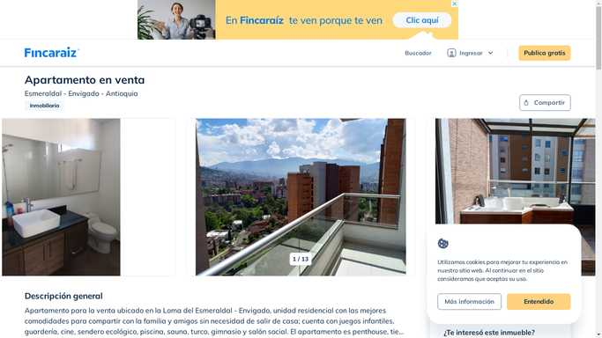
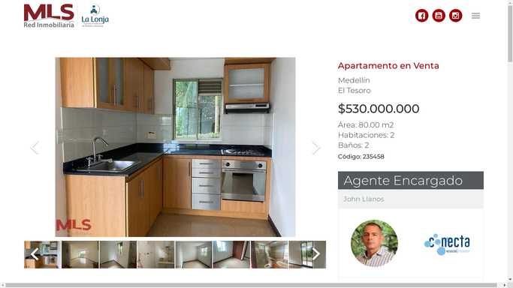




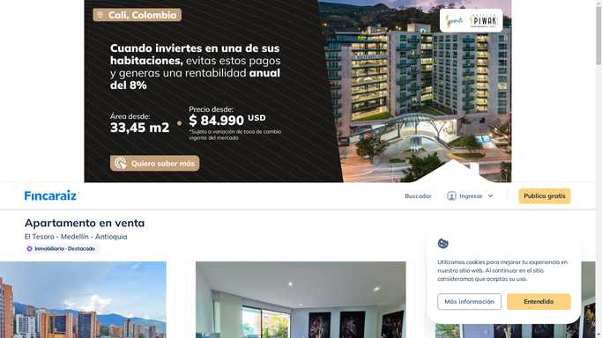
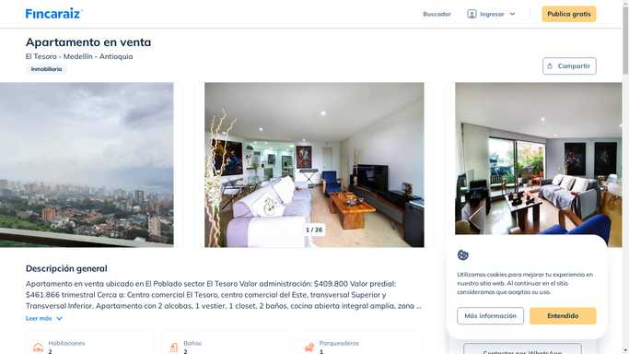

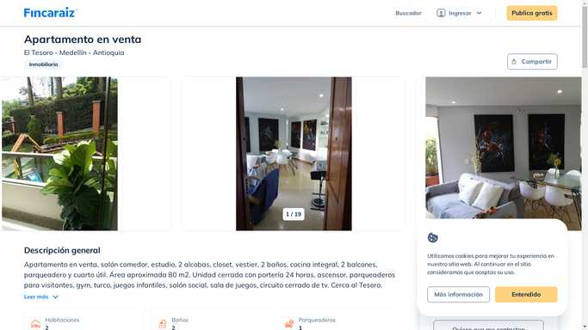

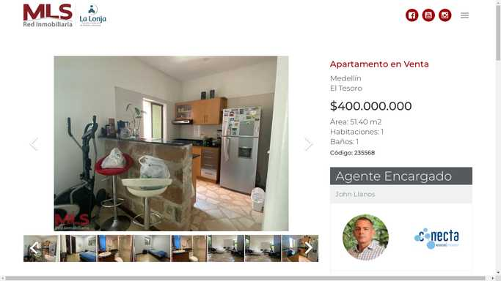
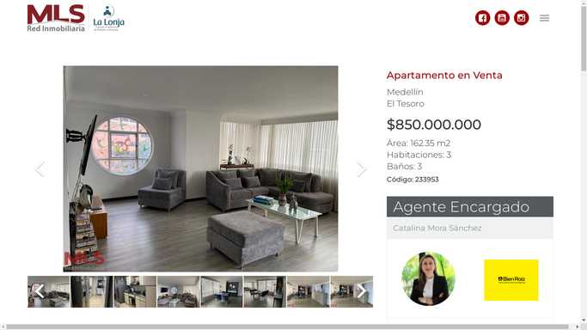

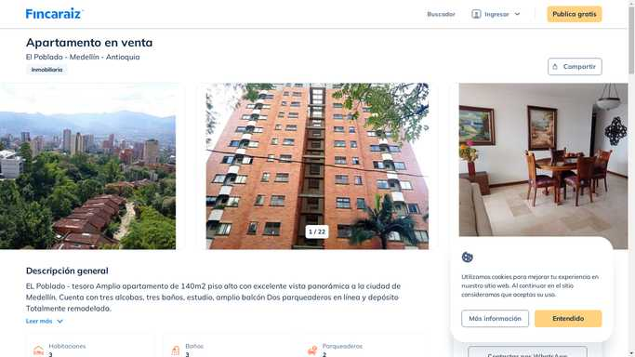

ESTUDIO DE MERCADO

10 - Valor Final

 | Concepto |  | Área | Valor ($/m²) |  | Valor total ($)

 | Total
 | Total redondeado

Fecha estimación del valor |  | May-22

Valor razonable

Observaciones a la liquidación

Al presente informe se anexan:
 | Certificado de libertad

REVISÓ |  |  |  | REALIZÓ

RAA-RNA (3)
 | RAA Y RNA

REGISTRO ABIERTO DE AVALUADOR RAA Y REGISTRO NACIONAL DE AVALUADOR RNA
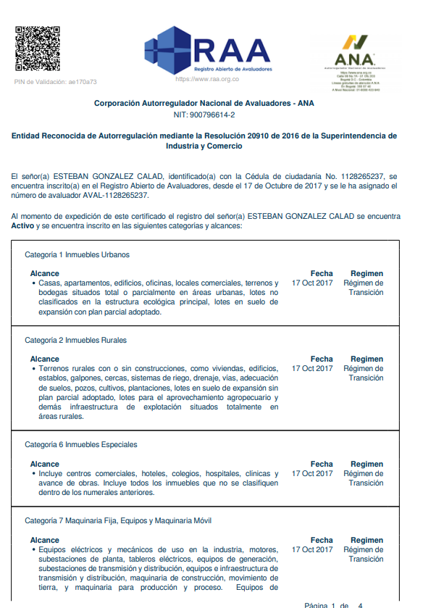

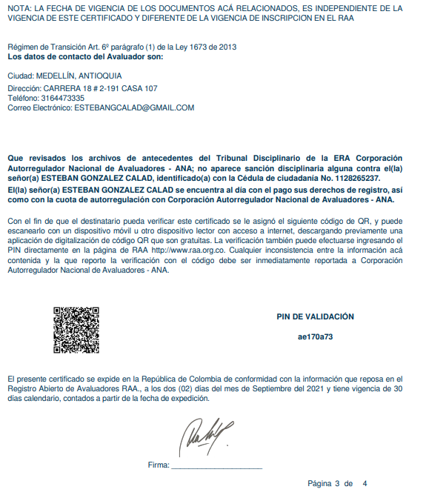

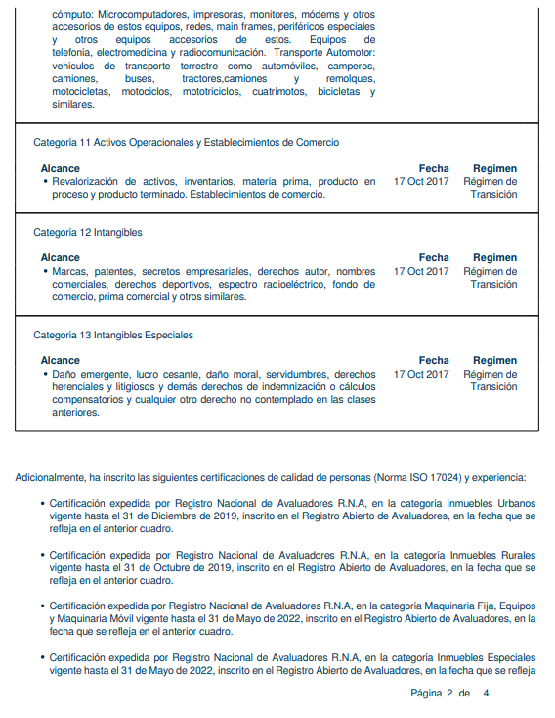

Es un sector que cuenta con buenas vías de acceso, andenes y sardineles. Se encuentra sobre la carrera 76, para llegar al inmueble se toma la avenida Colombia y luego la carrera 76. Otras vías de acceso son: La avenida 80, El viaducto al mar. Se encuentra cerca de: La cuarta Brigada, Centro comercial el Diamante, Unidad deportiva Atanasio Girardot, parque cerro Nutibara, Universidad Nacional, Almacenes Éxito y D1. Todo esto hace que el sector tenga buenas perspectivas de valorización. Cuenta con buen servicio de transporte publico, con rutas integradas al metro y particulares de Robledo.

